Sheet1
附件2：
室内操场改造项目采购清单及报价表
采购及施工项目名称 | 参数及工艺描述 | 参考图片 | 单位 | 数量 | 单价 | 合计
定制篮球架 (地埋式) | 1.规格：3140*1800*3970mm； 2.篮板采用钢化玻璃材料； 3.篮球架立柱采用□180×180×4mm优质钢管，伸臂采用□150×150×4mm优质钢管，伸臂长规格2250mm； 4.拉杆:伸臂与篮板连接拉杆采用Ф48×3.0mm圆钢管； 5.篮框采用弹性篮框（含尼龙篮网），篮框离地面高度3050mm； 6.预埋式安装，埋地深度800mm，立柱地坑水平尺寸800mm×800mm×900mm； 7.各连接部位坚固，螺栓、螺钉防锈、防松、防盗； 8.器材表面采用户外环保聚酯静电粉末喷涂处理，采用计算机控制进口静电粉末喷涂设备，粉末回收采用小旋风和进口滤心，高效率回收，不污染环境； 9.主立柱明显位置铆接0.7mm厚，大小为260mm×90mm的不锈钢警告说明牌；方形设计，防止划伤；字体采用照相腐蚀，环保耐用。 | 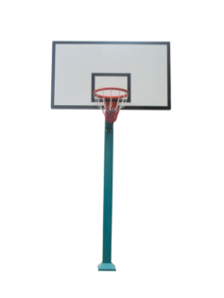 | 个 | 4
羽毛球架 | 立杆高度：1550mm；底座尺寸：550*250*100mm； 1.器材表面采用户外环保聚酯静电粉末喷涂处理，采用计算机控制进口静电粉末喷涂设备，粉末回收采用小旋风和进口滤心，高效率回收，不污染环境； 2.安装方式：移动式。 |  | 副 | 3
排球架 （移动式） | 立杆高度：2.24-2.43m；底座尺寸：600*400*300mm； 1. 材质：铸铁轮滑 钢管； 2. 管柱：上管直径7.6cm/下管直径9.0cm/厚1.5/箱盖1.5厚 3. 净重：55kg/配重后可达130-150kg 4. 安装方式：移动式。 |  | 副 | 1
隔网 | 网孔尺寸：5cm，材质：涤纶，尺寸5m*22m |  | 块 | 1
丙烯酸地面 | （含对现有地面除灰、找平及硬化，具体工艺附后）按实际施工面积结算，详细施工工艺见本公告附件2。 |  | 平方米 | 1600
合计 | / | / | / | / | /

